Calculation
 | 2010 | 2011 | 2012 | 2013 | 2014 | 2015 | 2016 | 2017 | 2018 | 2019 | 2020 | 2021 | 2022 | 2023 | 2024 | 2025 | 2026 | 2027 | 2028 | 2029 | 2030
已建&在建 | 15443 | 19043 | 21243 | 22443 | 22443 | 23643 | 27623 | 29123 | 30923 | 30923 | 34123 | 34123 | 48223 | 54423 | 57023 | 70173 | 79553 | 89648 | 104648 | 116448 | 144648

 | 十四五 | 十五五 | 十六五 | 储备
规划 | 265705 | 109150 | 41400 | 318166
 | 十四五 | 十四五 | 十四五 | 十四五 | 十四五 | 十四五 | 十四五 | 十五五 | 十五五 | 十五五 | 十五五 | 十五五 | 十六五 | 十六五 | 十六五 | 十六五 | 十六五 | 储备 | 储备 | 储备 | 储备 | 储备 | 储备 | 储备 | 储备 | 储备 | 储备 | 储备 | 储备 | 储备 | 储备 | 储备 | 储备 | 储备 | 储备
开工 | 2019 | 2020 | 2021 | 2022 | 2023 | 2024 | 2025 | 2026 | 2027 | 2028 | 2029 | 2030 | 2031 | 2032 | 2033 | 2034 | 2035 | 2036 | 2037 | 2038 | 2039 | 2040 | 2041 | 2042 | 2043 | 2044 | 2045 | 2046 | 2047 | 2048 | 2049 | 2050 | 2051 | 2052 | 2053
预计投产 | 2026 | 2027 | 2028 | 2029 | 2030 | 2031 | 2032 | 2033 | 2034 | 2035 | 2036 | 2037 | 2038 | 2039 | 2040 | 2041 | 2042 | 2043 | 2044 | 2045 | 2046 | 2047 | 2048 | 2049 | 2050 | 2051 | 2052 | 2053 | 2054 | 2055 | 2056 | 2057 | 2058 | 2059 | 2060
 | 1200 | 1795 | 0 | 3700 | 17800 | 58700 | 113680 | 89030 | 21550 | 27600 | 29000 | 8400 | 22000 | 4800 | 6100 | 2200 | 6300 | 23750 | 9960 | 18300 | 35250 | 25000 | 60200 | 28296.4 | 58210 | 18000 | 13300 | 12200 | 0 | 15500 | 0 | 0 | 0 | 0 | 0

China Pumped Hydro (Existing & Construction)
China Pumped Hydro Projection

 | 2010 | 2011 | 2012 | 2013 | 2014 | 2015 | 2016 | 2017 | 2018 | 2019 | 2020 | 2021 | 2022 | 2023 | 2024 | 2025 | 2026 | 2027 | 2028 | 2029 | 2030 | 2031 | 2032 | 2033 | 2034 | 2035 | 2036 | 2037 | 2038 | 2039 | 2040 | 2041 | 2042 | 2043 | 2044 | 2045 | 2046 | 2047 | 2048 | 2049 | 2050 | 2051 | 2052 | 2053 | 2054 | 2055 | 2056 | 2057 | 2058 | 2059 | 2060
投运 | 15443 | 19043 | 21243 | 22443 | 22443 | 23643 | 27623 | 29123 | 30923 | 30923 | 34123 | 34123 | 48223 | 48223 | 48223 | 48223 | 48223 | 48223 | 48223 | 48223 | 48223 | 48223 | 48223 | 48223 | 48223 | 48223 | 48223 | 48223 | 48223 | 48223 | 48223 | 48223 | 48223 | 48223 | 48223 | 48223 | 48223 | 48223 | 48223 | 48223 | 48223 | 48223 | 48223 | 48223 | 48223 | 48223 | 48223 | 48223 | 48223 | 48223 | 48223
在建 | 0 | 0 | 0 | 0 | 0 | 0 | 0 | 0 | 0 | 0 | 0 | 0 | 0 | 6200 | 8800 | 21950 | 30130 | 38430 | 53430 | 61530 | 71930 | 71930 | 71930 | 71930 | 71930 | 71930 | 71930 | 71930 | 71930 | 71930 | 71930 | 71930 | 71930 | 71930 | 71930 | 71930 | 71930 | 71930 | 71930 | 71930 | 71930 | 71930 | 71930 | 71930 | 71930 | 71930 | 71930 | 71930 | 71930 | 71930 | 71930
十四五(筹备中) | 0 | 0 | 0 | 0 | 0 | 0 | 0 | 0 | 0 | 0 | 0 | 0 | 0 | 0 | 0 | 0 | 1200 | 1795 | 1795 | 5495 | 20695 | 78795 | 128175 | 128175 | 128175 | 128175 | 128175 | 128175 | 128175 | 128175 | 128175 | 128175 | 128175 | 128175 | 128175 | 128175 | 128175 | 128175 | 128175 | 128175 | 128175 | 128175 | 128175 | 128175 | 128175 | 128175 | 128175 | 128175 | 128175 | 128175 | 128175
十四五(规划) | 0 | 0 | 0 | 0 | 0 | 0 | 0 | 0 | 0 | 0 | 0 | 0 | 0 | 0 | 0 | 0 | 0 | 0 | 0 | 0 | 0 | 0 | 60500 | 137530 | 137530 | 137530 | 137530 | 137530 | 137530 | 137530 | 137530 | 137530 | 137530 | 137530 | 137530 | 137530 | 137530 | 137530 | 137530 | 137530 | 137530 | 137530 | 137530 | 137530 | 137530 | 137530 | 137530 | 137530 | 137530 | 137530 | 137530
十五五 | 0 | 0 | 0 | 0 | 0 | 0 | 0 | 0 | 0 | 0 | 0 | 0 | 0 | 0 | 0 | 0 | 0 | 1200 | 1200 | 1200 | 3800 | 4400 | 8200 | 20200 | 41750 | 69350 | 98350 | 106750 | 106750 | 106750 | 106750 | 106750 | 106750 | 106750 | 106750 | 106750 | 106750 | 106750 | 106750 | 106750 | 106750 | 106750 | 106750 | 106750 | 106750 | 106750 | 106750 | 106750 | 106750 | 106750 | 106750
十六五 | 0 | 0 | 0 | 0 | 0 | 0 | 0 | 0 | 0 | 0 | 0 | 0 | 0 | 0 | 0 | 0 | 0 | 0 | 0 | 0 | 0 | 0 | 0 | 0 | 0 | 0 | 0 | 0 | 22000 | 26800 | 32900 | 35100 | 41400 | 41400 | 41400 | 41400 | 41400 | 41400 | 41400 | 41400 | 41400 | 41400 | 41400 | 41400 | 41400 | 41400 | 41400 | 41400 | 41400 | 41400 | 41400
储备 | 0 | 0 | 0 | 0 | 0 | 0 | 0 | 0 | 0 | 0 | 0 | 0 | 0 | 0 | 0 | 0 | 0 | 0 | 0 | 0 | 0 | 0 | 0 | 0 | 0 | 0 | 0 | 0 | 0 | 0 | 0 | 0 | 0 | 11875 | 16855 | 26005 | 43630 | 56130 | 86230 | 100378.2 | 129483.2 | 138483.2 | 145133.2 | 151233.2 | 151233.2 | 158983.2 | 158983.2 | 158983.2 | 158983.2 | 158983.2 | 158983.2
BPHC | 15443 | 19043 | 21243 | 22443 | 22443 | 23643 | 27623 | 29123 | 30923 | 30923 | 34123 | 34123 | 48223 | 54423 | 57023 | 70173 | 79553 | 89648 | 104648 | 116448 | 144648 | 203348 | 317028 | 406058 | 427608 | 455208 | 484208 | 492608 | 514608 | 519408 | 525508 | 527708 | 534008 | 545883 | 550863 | 560013 | 577638 | 590138 | 620238 | 634386.2 | 663491.2 | 672491.2 | 679141.2 | 685241.2 | 685241.2 | 692991.2 | 692991.2 | 692991.2 | 692991.2 | 692991.2 | 692991.2
储备实现率 | 50%

其他名录
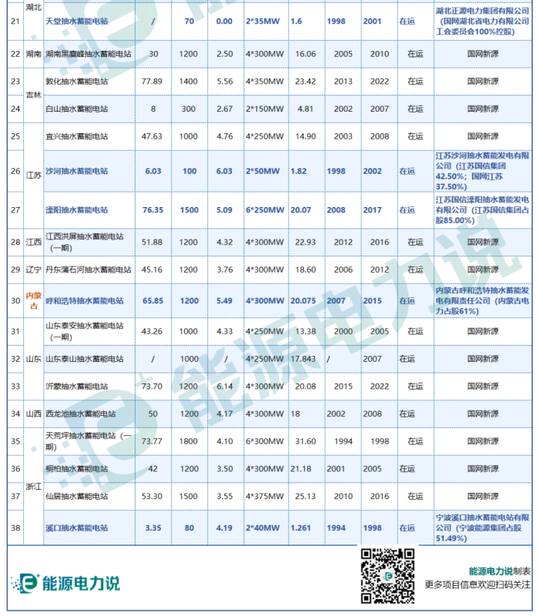
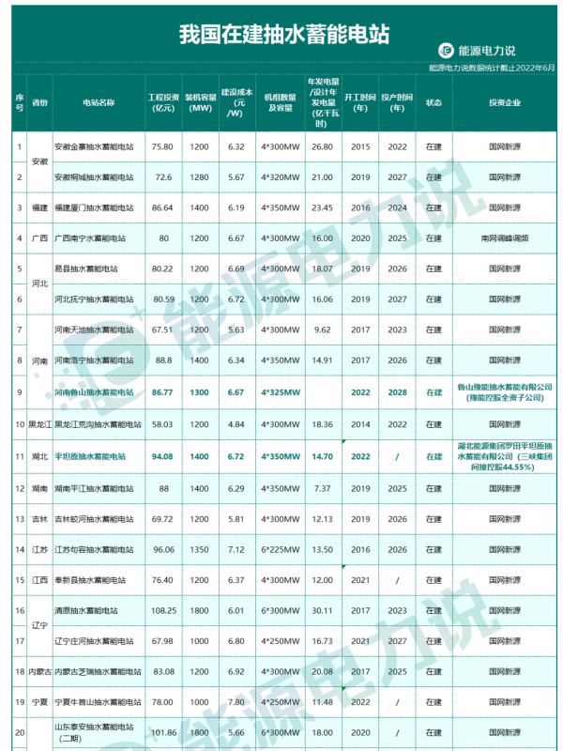
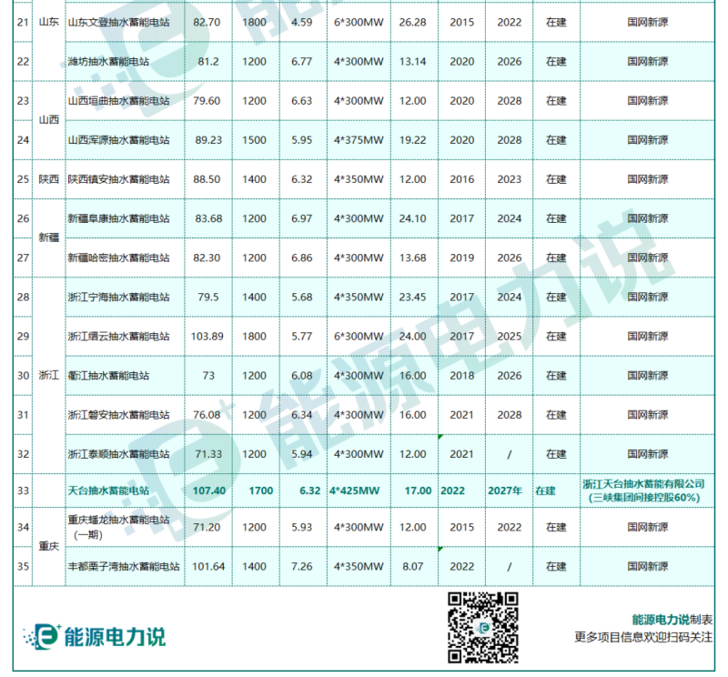
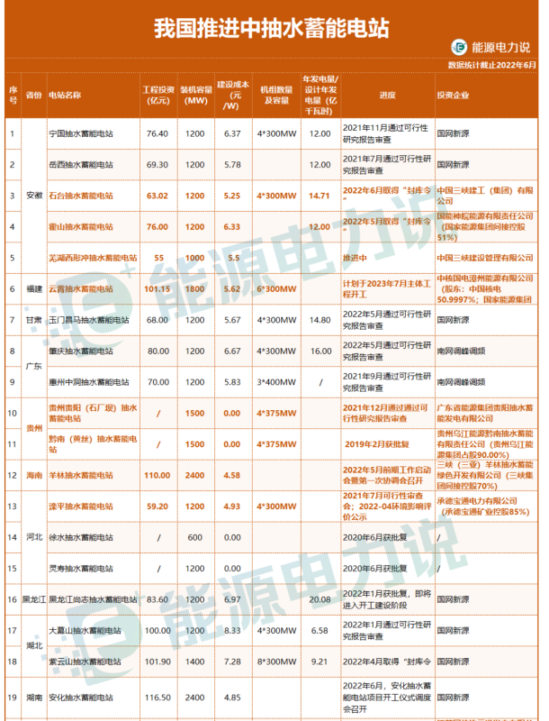
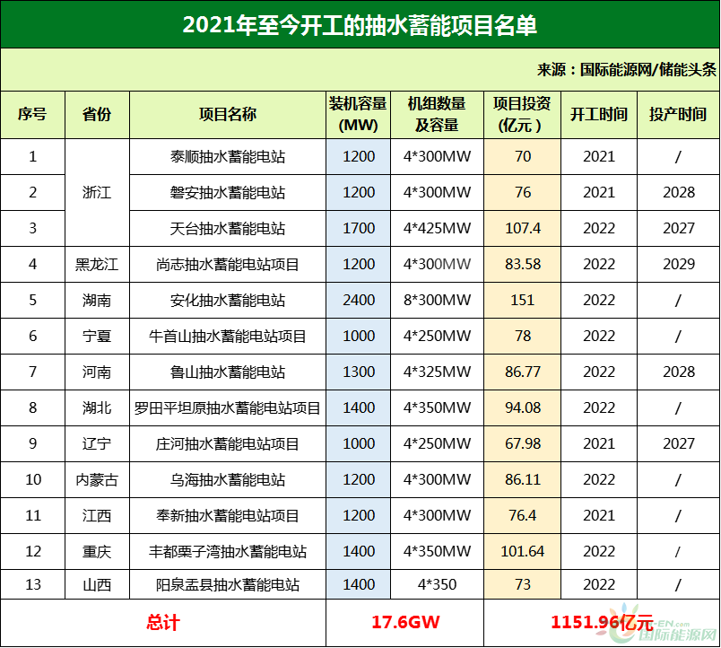
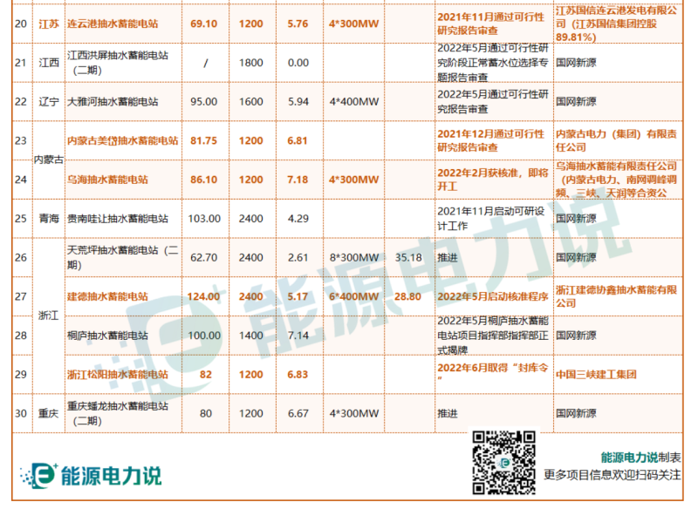
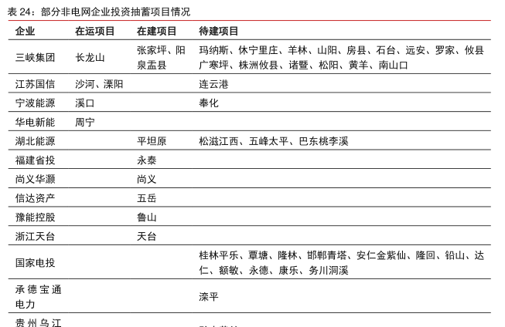
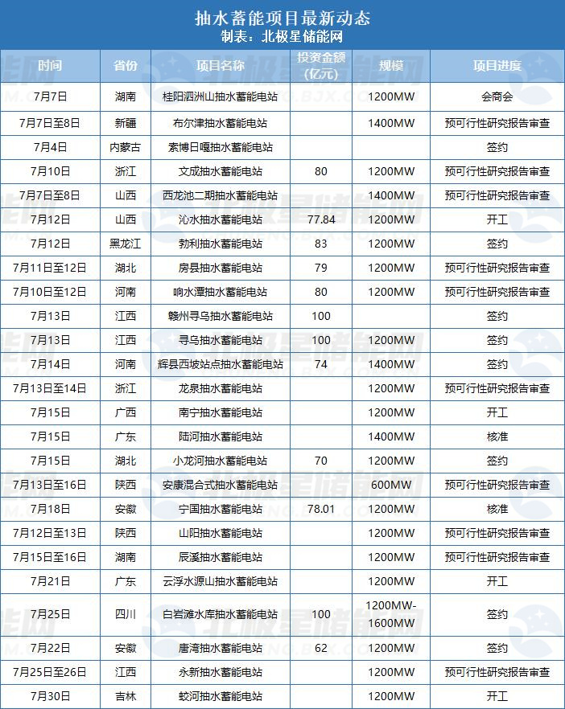
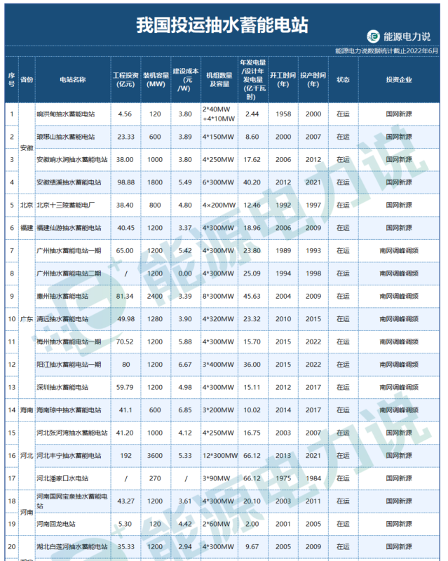
部分非电网企业投资抽蓄项目情况 - 行业研究数据 - 小牛行研 (hangyan.co) | 2022年7月抽水蓄能项目汇丨超27.8GW！23个抽水蓄能电站项目更新动态-北极星储能网 (bjx.com.cn) | 103个投运、在建、推进中抽水蓄能项目全名单 - 储能中国网 (cnnes.cc) | 最全！全国183个抽水蓄能项目：已开工91.38GW！待建设136.47GW!（内附完整名单）-国际能源网能源资讯中心 (in-en.com) | 安徽 | 佛子岭/磨子潭 | 停工
 |  |  |  | 甘肃 | 大古山 | 可研

 |  |  |  | 新会 | 440700 | 广东省 | 江门市
 |  |  |  | 双沟（取消） | 220600 | 吉林省 | 白山市
 |  |  |  | 泰山 | 370900 | 山东省 | 泰安市

两网五大三峡等加码布局 超190座抽蓄电站拟建在建→-北极星水力发电网 (bjx.com.cn)

